Saldo de la Deuda
 |  |  | 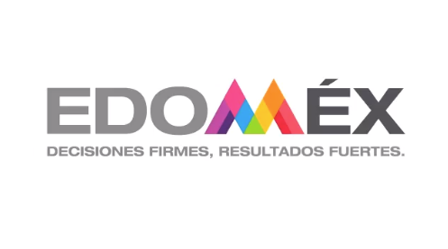

 | SALDO DE LA DEUDA PÚBLICA AL 31 DE DICIEMBRE DE 2018 (MILLONES DE PESOS CORRIENTES)

 | ACREEDOR | SALDO | %
 | BANCA COMERCIAL (1) | 26,855,432,109.05 | 67.19
 | BANORTE | 13,391,785,800.00 | 33.51
 | BBVA BANCOMER | 799,899,200.00 | 2.00
 | BBVA BANCOMER | 8,498,929,000.00 | 21.26
 | SANTANDER | 2,998,161,000.00 | 7.50
 | BBVA BANCOMER | 309,993,937.68 | 0.78
 | BANORTE | 267,715,900.67 | 0.67
 | SANTANDER | 588,947,270.70 | 1.47
 | BANCA DESARROLLO (1) | 13,060,214,611.28 | 32.68
 | BANOBRAS PROFISE | 2,870,034,576.38 | 7.18
 | BANOBRAS FONREC | 192,218,021.00 | 0.48
 | BANOBRAS | 4,998,592,013.90 | 12.51
 | BANOBRAS | 4,999,370,000.00 | 12.51

 | CONTRATISTAS (1) | 53,166,279.86 | 0.13
 | FRAPIMEX, S.A. DE C.V. ORQUIDEA | 1,579,242.85 | 0.4%
 | FRAPIMEX, S.A. DE C.V. BUGAMBILIA | 607,832.79 | 0.2%
 | CONSTRUCCION Y SEÑALAMIENTO JAZMIN | 1,187,695.58 | 0.3%
 | VIAS CONCECIONADAS DEL NORTE (208) | 1,207,672.32 | 0.3%
 | CASA DE PROYECTOS, S.A. DE C.V. | 267,635.48 | 0.1%
 | INNOVA SLAUFFLE, S.A. DE C.V. | 4,796,922.41 | 1.2%
 | CONSTRUCCIONES MAJORA, S.A. DE C.V. | 7,022,500.34 | 1.8%
 | LAUNAK, S.A. DE C.V. | 36,496,778.09 | 9.1%
 | SALDO (1) | 39,968,813,000.19 | 100.00

